Báo cáo thống kê
Project Name | XÂY DỰNG WEBSITE ĐẶT TOUR DU LỊCH TÍCH HỢP HỆ THỐNG GỢI Ý DỰA TRÊN AI
Module Code | Báo cáo thống kê
 | Hoàn thành | Lỗi | Chưa kiểm tra | Bị chăn | Tổng số trường hợp thử nghiệm
Round 1 | 30 | 4 | 0 | 0 | 34
Round 2 | 4 | 0 | 0 | 0 | 4
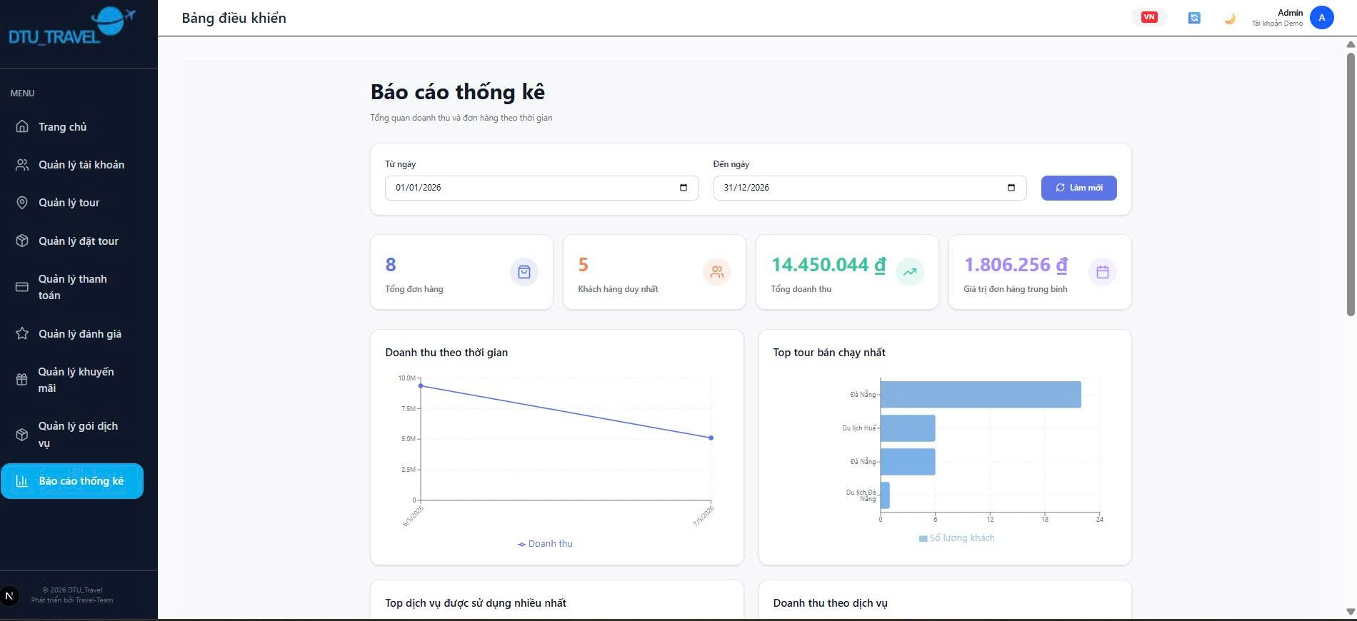 |  |  | 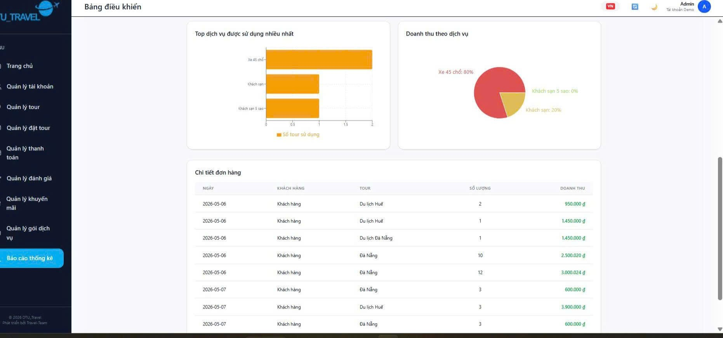
Test Case ID | Mô tả | Hành động | Điều kiện tiên quyết | Kết quả mong đợi | Kết quả thực tế | Kết quả |  |  | Kết quả |  |  | Chú thích
 |  |  |  |  |  | Vòng 1 |  |  | Vòng 2
 |  |  |  |  |  | Trạng thái | Ngày kiểm tra | Người kiểm tra | Trạng thái | Ngày kiểm tra | Người kiểm tra
GUI_SHOW Trang đăng ký
GUI-BCTK01 | Kiểm tra layout trang báo cáo thống kê | Mở trang “Báo cáo thống kê” | Người dùng đã đăng nhập Admin | Giao diện hiển thị đúng bố cục, sidebar bên trái, nội dung căn chỉnh hợp lý | Giao diện hiển thị đúng bố cục, sidebar bên trái, nội dung căn chỉnh hợp lý | Passed | 2026-04-29 | Hà
GUI-BCTK02 | Kiểm tra tiêu đề trang | Quan sát tiêu đề | Trang báo cáo thống kê mở | Hiển thị tiêu đề “Báo cáo thống kê” rõ ràng, đúng vị trí | Hiển thị tiêu đề “Báo cáo thống kê” rõ ràng, đúng vị trí | Passed | 2026-04-29 | Hà
GUI-BCTK03 | Kiểm tra bộ lọc ngày | Quan sát ô chọn ngày | Trang báo cáo thống kê mở | Hiển thị đầy đủ ô “Từ ngày” và “Đến ngày”, nhập/chọn được ngày | Hiển thị đầy đủ ô “Từ ngày” và “Đến ngày”, nhập/chọn được ngày | Passed | 2026-04-29 | Hà
GUI-BCTK04 | Kiểm tra nút “Làm mới” | Nhấn nút “Làm mới” | Trang báo cáo thống kê mở | Nút hiển thị đúng màu sắc, icon, nhấn được | Nút hiển thị đúng màu sắc, icon, nhấn được | Passed | 2026-04-29 | Hà
GUI-BCTK05 | Kiểm tra card thống kê tổng quan | Quan sát các card thống kê | Trang báo cáo thống kê mở | Hiển thị đầy đủ các card: Tổng đơn hàng, Khách hàng duy nhất, Tổng doanh thu, Giá trị đơn hàng trung bình | Hiển thị đầy đủ các card: Tổng đơn hàng, Khách hàng duy nhất, Tổng doanh thu, Giá trị đơn hàng trung bình | Passed | 2026-04-29 | Hà
GUI-BCTK06 | Kiểm tra hiển thị biểu đồ doanh thu theo thời gian | Quan sát biểu đồ line chart | Trang báo cáo thống kê mở | Biểu đồ hiển thị đúng dữ liệu, không vỡ layout | Biểu đồ hiển thị đúng dữ liệu, không vỡ layout | Passed | 2026-04-29 | Hà
GUI-BCTK07 | Kiểm tra hiển thị biểu đồ top tour bán chạy | Quan sát biểu đồ bar chart | Trang báo cáo thống kê mở | Biểu đồ cột hiển thị đúng tên tour và số lượng khách | Biểu đồ cột hiển thị sai tên tour và không hiển thị số lượng cột | Failed | 2026-04-29 | Hà | Passed | 2026-05-01 | Luân
GUI-BCTK08 | Kiểm tra biểu đồ top dịch vụ được sử dụng nhiều nhất | Quan sát biểu đồ | Trang báo cáo thống kê mở | Biểu đồ hiển thị đúng tên dịch vụ và số lượt sử dụng | Biểu đồ hiển thị đúng tên dịch vụ và số lượt sử dụng | Failed | 2026-04-29 | Hà | Passed | 2026-05-01 | Luân
GUI-BCTK09 | Kiểm tra biểu đồ doanh thu theo dịch vụ | Quan sát pie chart | Trang báo cáo thống kê mở | Pie chart hiển thị đúng tỷ lệ doanh thu theo dịch vụ | Pie chart hiển thị đúng tỷ lệ doanh thu theo dịch vụ | Passed | 2026-04-29 | Hà
GUI-BCTK10 | Kiểm tra bảng chi tiết đơn hàng | Quan sát bảng dữ liệu | Trang báo cáo thống kê mở | Bảng hiển thị đầy đủ cột: Ngày, Khách hàng, Tour, Số lượng, Doanh thu | Bảng hiển thị đầy đủ cột: Ngày, Khách hàng, Tour, Số lượng, Doanh thu | Passed | 2026-04-29 | Hà
GUI-BCTK11 | Kiểm tra thanh cuộn trang | Cuộn xuống cuối trang | Trang báo cáo thống kê mở | Scroll hoạt động mượt, không lỗi giao diện | Scroll hoạt động mượt, không lỗi giao diện | Passed | 2026-04-29 | Hà
GUI-BCTK12 | Kiểm tra sidebar menu | Quan sát sidebar bên trái | Trang báo cáo thống kê mở | Sidebar hiển thị đầy đủ menu, icon đúng vị trí, mục “Báo cáo thống kê” được highlight | lệch icon | Failed | 2026-04-29 | Hà | Passed | 2026-05-01 | Luân
GUI-BCTK13 | Kiểm tra font chữ toàn trang | Quan sát text | Trang báo cáo thống kê mở | Font chữ đồng nhất, dễ đọc, không lỗi ký tự | Font chữ đồng nhất, dễ đọc, không lỗi ký tự | Passed | 2026-04-29 | Hà
GUI-BCTK14 | Kiểm tra màu sắc giao diện | Quan sát giao diện | Trang báo cáo thống kê mở | Màu sắc hài hòa, đúng thiết kế, không lỗi màu | Màu sắc hài hòa, đúng thiết kế, không lỗi màu | Passed | 2026-04-29 | Hà
GUI-BCTK15 | Kiểm tra responsive giao diện | Thu nhỏ màn hình trình duyệt | Trang báo cáo thống kê mở | Các biểu đồ, card và bảng co giãn đúng, không vỡ layout | Các biểu đồ, card và bảng co giãn đúng, không vỡ layout | Passed | 2026-04-29 | Hà
FUNCTION_SHOW Trang đăng ký
FUNC-BCTK01 | Kiểm tra tải dữ liệu thống kê ban đầu | Mở trang “Báo cáo thống kê” | Admin đã đăng nhập hệ thống | Hệ thống hiển thị đầy đủ dữ liệu thống kê | Hệ thống hiển thị đầy đủ dữ liệu thống kê | Passed | 2026-04-29 | Hà
FUNC-BCTK02 | Kiểm tra lọc thống kê theo khoảng thời gian hợp lệ | Chọn “Từ ngày” và “Đến ngày” rồi nhấn “Làm mới” | Có dữ liệu trong khoảng thời gian chọn | Hệ thống cập nhật đúng dữ liệu theo khoảng thời gian | Hệ thống cập nhật đúng dữ liệu theo khoảng thời gian | Passed | 2026-04-29 | Hà
FUNC-BCTK03 | Kiểm tra lọc thống kê khi không có dữ liệu | Chọn khoảng thời gian không có dữ liệu | Không có dữ liệu trong khoảng thời gian chọn | Hiển thị biểu đồ/bảng rỗng hoặc thông báo không có dữ liệu | Hiển thị biểu đồ/bảng rỗng hoặc thông báo không có dữ liệu | Passed | 2026-04-29 | Hà
FUNC-BCTK04 | Kiểm tra nút “Làm mới” | Nhấn nút “Làm mới” | Trang báo cáo thống kê mở | Hệ thống tải lại dữ liệu thống kê mới nhất | Hệ thống tải lại dữ liệu thống kê mới nhất | Passed | 2026-04-29 | Hà
FUNC-BCTK05 | Kiểm tra hiển thị tổng đơn hàng | Quan sát card “Tổng đơn hàng” | Có dữ liệu đơn hàng | Hiển thị đúng tổng số đơn hàng | Hiển thị đúng tổng số đơn hàng | Passed | 2026-04-29 | Hà
FUNC-BCTK06 | Kiểm tra hiển thị tổng doanh thu | Quan sát card “Tổng doanh thu” | Có dữ liệu doanh thu | Hiển thị đúng tổng doanh thu | Hiển thị đúng tổng doanh thu | Passed | 2026-04-29 | Hà
FUNC-BCTK07 | Kiểm tra hiển thị khách hàng duy nhất | Quan sát card “Khách hàng duy nhất” | Có dữ liệu khách hàng | Hiển thị đúng số lượng khách hàng duy nhất | Hiển thị đúng số lượng khách hàng duy nhất | Passed | 2026-04-29 | Hà
FUNC-BCTK08 | Kiểm tra giá trị đơn hàng trung bình | Quan sát card “Giá trị đơn hàng trung bình” | Có dữ liệu đơn hàng | Hiển thị đúng giá trị trung bình | Hiển thị đúng giá trị trung bình | Passed | 2026-04-29 | Hà
FUNC-BCTK09 | Kiểm tra biểu đồ doanh thu theo thời gian | Quan sát line chart | Có dữ liệu doanh thu | Biểu đồ hiển thị đúng dữ liệu doanh thu theo ngày/tháng | Biểu đồ hiển thị sai dữ liệu doanh thu theo ngày/tháng | Failed | 2026-04-29 | Hà | Passed | 2026-05-01 | Luân
FUNC-BCTK10 | Kiểm tra biểu đồ top tour bán chạy | Quan sát bar chart | Có dữ liệu tour | Mở trang chọn tài Biểu đồ hiển thị đúng tour và số lượng kháchản và xác nhận đăng ký | Mở trang chọn tài khoản Biểu đồ hiển thị đúng tour và số lượng khách hàng và xác nhận đăng ký | Passed | 2026-04-29 | Hà
FUNC-BCTK11 | Kiểm tra biểu đồ top dịch vụ sử dụng nhiều nhất | Quan sát biểu đồ dịch vụ | Có dữ liệu dịch vụ | Mở trang chọn tài khoản và xácHiển thị đúng tên dịch vụ và số lượt sử dụng nhận đăng ký | Mở trang chọn tài khoản và xácHiển thị đúng tên dịch vụ và số lượt sử dụng nhận đăng ký | Passed | 2026-04-29 | Hà
FUNC-BCTK12 | Kiểm tra biểu đồ doanh thu theo dịch vụ | Quan sát pie chart | Có dữ liệu doanh thu dịch vụ | Hiển thị đúng tỷ lệ doanh thu từng dịch vụ | Hiển thị đúng tỷ lệ doanh thu từng dịch vụ | Passed | 2026-04-29 | Hà
FUNC-BCTK13 | Kiểm tra bảng chi tiết đơn hàng | Quan sát bảng dữ liệu | Có dữ liệu đơn hàng | Bảng hiển thị đúng thông tin đơn hàng | Bảng hiển thị đúng thông tin đơn hàng | Passed | 2026-04-29 | Hà
FUNC-BCTK14 | Kiểm tra cuộn trang thống kê | Cuộn xuống cuối trang | Trang có nhiều dữ liệu | Hệ thống hiển thị đầy đủ dữ liệu khi cuộn | Hệ thống hiển thị đầy đủ dữ liệu khi cuộn | Passed | 2026-04-29 | Hà
FUNC-BCTK15 | Kiểm tra xử lý khi mất kết nối mạng | Tắt internet và tải lại trang thống kê | Thiết bị mất kết nối | Hiển thị thông báo lỗi kết nối hoặc không tải dữ liệu | Hiển thị thông báo lỗi kết nối hoặc không tải dữ liệu | Passed | 2026-04-29 | Hà
FUNC-BCTK16 | Kiểm tra tải dữ liệu với số lượng lớn | Mở thống kê với dữ liệu lớn | Hệ thống có nhiều dữ liệu | Biểu đồ và bảng vẫn tải trong thời gian cho phép | Biểu đồ và bảng vẫn tải trong thời gian cho phép | Passed | 2026-04-29 | Hà
FUNC-BCTK17 | Kiểm tra dữ liệu cập nhật sau khi đổi khoảng thời gian | Chọn khoảng ngày khác | Có dữ liệu ở nhiều khoảng thời gian | Các biểu đồ và bảng cập nhật đúng dữ liệu mới | Các biểu đồ và bảng cập nhật đúng dữ liệu mới | Passed | 2026-04-29 | Hà
FUNC-BCTK18 | Kiểm tra bảo mật dữ liệu thống kê | Truy cập trang bằng tài khoản không có quyền | Tài khoản không phải Admin | Mở trang chọn tài khoản và Hệ thống từ chối truy cập hoặc thông báo không có quyềnxác nhận đăng ký | Mở trang chọn tài khoản và Hệ thống từ chối truy cập hoặc thông báo không có quyềnxác nhận đăng ký | Passed | 2026-04-29 | Hà

Chatbot AI
Project Name | XÂY DỰNG WEBSITE ĐẶT TOUR DU LỊCH TÍCH HỢP HỆ THỐNG GỢI Ý DỰA TRÊN AI
Module Code | Chatbot AI
 | Hoàn thành | Lỗi | Chưa kiểm tra | Bị chăn | Tổng số trường hợp thử nghiệm
Round 1 | 15 | 15 | 0 | 0 | 30
Round 2 | 0 | 15 | 0 | 0 | 15
 |  | 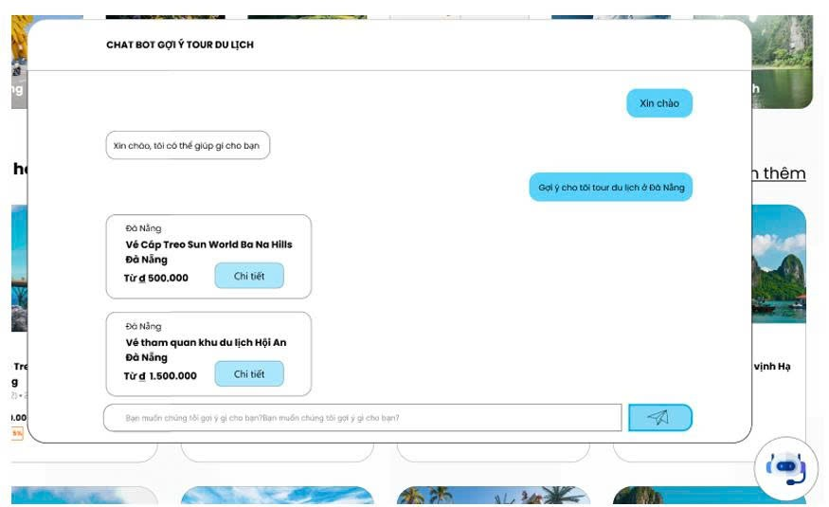
Test Case ID | Mô tả | Hành động | Điều kiện tiên quyết | Kết quả mong đợi | Kết quả thực tế | Kết quả |  |  | Kết quả |  |  | Chú thích
 |  |  |  |  |  | Vòng 1 |  |  | Vòng 2
 |  |  |  |  |  | Trạng thái | Ngày kiểm tra | Người kiểm tra | Trạng thái | Ngày kiểm tra | Người kiểm tra
GUI_SHOW Trang đăng ký
GUI-CB01 | Kiểm tra hiển thị popup chatbot | Nhấn icon chatbot | Website đang hoạt động | Popup chatbot hiển thị đúng vị trí, không lỗi layout | Popup chatbot hiển thị đúng vị trí, không lỗi layout | Passed | 2026-05-07 | Luân
GUI-CB02 | Kiểm tra tiêu đề chatbot | Quan sát tiêu đề popup | Popup chatbot mở | Hiển thị tiêu đề “CHAT BOT GỢI Ý TOUR DU LỊCH” rõ ràng | Hiển thị tiêu đề “CHAT BOT GỢI Ý TOUR DU LỊCH” rõ ràng | Passed | 2026-05-07 | Luân
GUI-CB03 | Kiểm tra khung chat người dùng | Gửi tin nhắn | Popup chatbot mở | Tin nhắn người dùng hiển thị bên phải, đúng style | Tin nhắn người dùng hiển thị bên phải, đúng style | Passed | 2026-05-07 | Luân
GUI-CB04 | Kiểm tra khung chat chatbot | Nhận phản hồi từ chatbot | Có dữ liệu phản hồi | Tin nhắn chatbot hiển thị bên trái, dễ đọc | Tin nhắn chatbot hiển thị bên trái, dễ đọc | Passed | 2026-05-07 | Luân
GUI-CB05 | Kiểm tra card tour gợi ý | Quan sát tour được chatbot trả về | Có dữ liệu tour | Card hiển thị đầy đủ tên tour, địa điểm, giá và nút “Chi tiết” | Card hiển thị đầy đủ tên tour, địa điểm, giá và nút “Chi tiết” | Passed | 2026-05-07 | Luân
GUI-CB06 | Kiểm tra nút “Chi tiết” tour | Nhấn nút “Chi tiết” | Có tour gợi ý | Nút hiển thị đúng vị trí, nhấn được | Nút hiển thị đúng vị trí, nhấn được | Passed | 2026-05-07 | Luân
GUI-CB07 | Kiểm tra ô nhập tin nhắn | Quan sát ô input | Popup chatbot mở | Ô nhập hiển thị đúng placeholder, nhập được dữ liệu | Ô nhập hiển thị đúng placeholder, nhập được dữ liệu | Passed | 2026-05-07 | Luân
GUI-CB08 | Kiểm tra nút gửi tin nhắn | Nhấn icon gửi | Có nội dung nhập | Icon gửi hiển thị rõ, nhấn được | Icon gửi hiển thị rõ, nhấn được | Passed | 2026-05-07 | Luân
GUI-CB09 | Kiểm tra font chữ chatbot | Quan sát nội dung chat | Popup chatbot mở | Font chữ đồng nhất, dễ đọc, không lỗi ký tự | Font chữ đồng nhất, dễ đọc, không lỗi ký tự | Passed | 2026-05-07 | Luân
GUI-CB10 | Kiểm tra màu sắc giao diện chatbot | Quan sát giao diện | Popup chatbot mở | Màu sắc hài hòa, đúng thiết kế | Màu sắc hài hòa, đúng thiết kế | Passed | 2026-05-07 | Luân
GUI-CB11 | Kiểm tra responsive chatbot | Thu nhỏ màn hình | Popup chatbot mở | Chatbot co giãn đúng, không vỡ layout | Chatbot co giãn đúng, không vỡ layout | Passed | 2026-05-07 | Luân
GUI-CB12 | Kiểm tra thanh cuộn hội thoại | Gửi nhiều tin nhắn | Có nhiều đoạn chat | Thanh cuộn hoạt động bình thường | Thanh cuộn hoạt động bình thường | Passed | 2026-05-07 | Luân
GUI-CB13 | Kiểm tra icon chatbot nổi | Quan sát icon chatbot | Website mở | Icon chatbot hiển thị đúng góc màn hình | Icon chatbot hiển thị đúng góc màn hình | Passed | 2026-05-07 | Luân
GUI-CB14 | Kiểm tra căn chỉnh card tour | Quan sát card tour | Có dữ liệu tour | Các card tour căn chỉnh đều, không lệch | Các card tour căn chỉnh đều, không lệch | Passed | 2026-05-07 | Luân
GUI-CB15 | Kiểm tra hiển thị loading phản hồi | Gửi yêu cầu chatbot | Hệ thống đang xử lý | Hiển thị trạng thái loading/chờ phản hồi | Hiển thị trạng thái loading/chờ phản hồi | Passed | 2026-05-07 | Luân
FUNCTION_SHOW Trang đăng ký
FUNC-CB01 | Kiểm tra gửi tin nhắn chatbot | Nhập nội dung và nhấn gửi | Popup chatbot mở | Tin nhắn được gửi thành công | Hệ thống hiển thị trang trắng | Failed | 2026-05-07 | Luân | Failed | 2026-05-09 | Hà
FUNC-CB02 | Kiểm tra chatbot phản hồi đúng chủ đề | Nhập yêu cầu gợi ý tour | Có dữ liệu tour | Chatbot trả về tour liên quan yêu cầu | Dữ liệu không lưu vào database | Failed | 2026-05-07 | Luân | Failed | 2026-05-09 | Hà
FUNC-CB03 | Kiểm tra gợi ý tour theo địa điểm | Nhập “Gợi ý tour Đà Nẵng” | Có tour Đà Nẵng | Hệ thống trả đúng tour Đà Nẵng | Hệ thống hiển thị trang trắng | Failed | 2026-05-07 | Luân | Failed | 2026-05-09 | Hà
FUNC-CB04 | Kiểm tra gợi ý tour theo từ khóa không dấu | Nhập “Da Nang” | Có dữ liệu phù hợp | Chatbot vẫn trả đúng kết quả | Hệ thống hiển thị trang trắng | Failed | 2026-05-07 | Luân | Failed | 2026-05-09 | Hà
FUNC-CB05 | Kiểm tra gợi ý tour với chữ hoa/thường | Nhập từ khóa IN HOA/thường | Có dữ liệu phù hợp | Hệ thống không phân biệt hoa thường | Hệ thống hiển thị trang trắng | Failed | 2026-05-07 | Luân | Failed | 2026-05-09 | Hà
FUNC-CB06 | Kiểm tra hiển thị nhiều tour gợi ý | Nhập yêu cầu chung | Có nhiều tour phù hợp | Hệ thống hiển thị danh sách tour phù hợp | Hệ thống hiển thị trang trắng | Failed | 2026-05-07 | Luân | Failed | 2026-05-09 | Hà
FUNC-CB07 | Kiểm tra nút “Chi tiết” tour | Nhấn “Chi tiết” trên card tour | Có tour gợi ý | Điều hướng đúng trang chi tiết tour | Hệ thống hiển thị trang trắng | Failed | 2026-05-07 | Luân | Failed | 2026-05-09 | Hà
FUNC-CB08 | Kiểm tra chatbot với nội dung rỗng | Không nhập dữ liệu và nhấn gửi | Ô chat trống | Hiển thị cảnh báo hoặc không gửi tin nhắn | Hệ thống hiển thị trang trắng | Failed | 2026-05-07 | Luân | Failed | 2026-05-09 | Hà
FUNC-CB09 | Kiểm tra chatbot với ký tự đặc biệt | Nhập @#$%^ | Chatbot hoạt động | Hệ thống xử lý hợp lệ, không lỗi | Hệ thống hiển thị trang trắng | Failed | 2026-05-07 | Luân | Failed | 2026-05-09 | Hà
FUNC-CB10 | Kiểm tra tốc độ phản hồi chatbot | Gửi câu hỏi phổ biến | Hệ thống hoạt động bình thường | Chatbot phản hồi trong thời gian cho phép | Hệ thống hiển thị trang trắng | Failed | 2026-05-07 | Luân | Failed | 2026-05-09 | Hà
FUNC-CB11 | Kiểm tra chatbot khi mất mạng | Tắt internet và gửi tin nhắn | Thiết bị mất kết nối | Hiển thị thông báo lỗi kết nối | Hệ thống hiển thị trang trắng | Failed | 2026-05-07 | Luân | Failed | 2026-05-09 | Hà
FUNC-CB12 | Kiểm tra lưu lịch sử hội thoại | Gửi nhiều tin nhắn | Chatbot hoạt động | Nội dung hội thoại vẫn được giữ | Hệ thống hiển thị trang trắng | Failed | 2026-05-07 | Luân | Failed | 2026-05-09 | Hà
FUNC-CB13 | Kiểm tra spam gửi tin nhắn liên tục | Nhấn gửi nhiều lần liên tiếp | Hệ thống hoạt động bình thường | Không crash hoặc duplicate bất thường | Hệ thống hiển thị trang trắng | Failed | 2026-05-07 | Luân | Failed | 2026-05-09 | Hà
FUNC-CB14 | Kiểm tra bảo mật input chatbot | Nhập script SQL/XSS | Ô chat hoạt động | Hệ thống sanitize dữ liệu, không lỗi bảo mật | Hệ thống hiển thị trang trắng | Failed | 2026-05-07 | Luân | Failed | 2026-05-09 | Hà
FUNC-CB15 | Kiểm tra chatbot khi không có dữ liệu phù hợp | Nhập yêu cầu không tồn tại | Không có dữ liệu phù hợp | Hiển thị thông báo không tìm thấy tour phù hợp | Hệ thống hiển thị trang trắng | Failed | 2026-05-07 | Luân | Failed | 2026-05-09 | Hà

Danh sách hóa đơn
Project Name | XÂY DỰNG WEBSITE ĐẶT TOUR DU LỊCH TÍCH HỢP HỆ THỐNG GỢI Ý DỰA TRÊN AI
Module Code | Quản lý thanh toán
 | Hoàn thành | Lỗi | Chưa kiểm tra | Bị chặn | Tổng lần kiểm tra
Round 1 | 19 | 2 | 0 | 0 | 21
Round 2 | 2 | 0 | 0 | 0 | 2
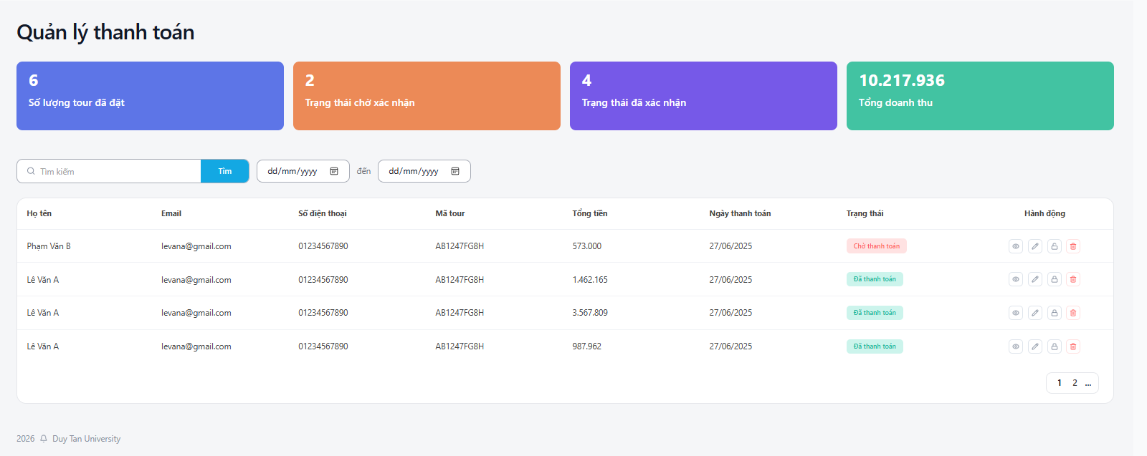

Test Case ID | Mô tả | Hành động | Điều kiện tiên quyết | Kết quả mong đợi | Kết quả thực tế | Kết quả |  |  | Kết quả |  |  | Chú thích
 |  |  |  |  |  | Vòng 1 |  |  | Vòng 2
 |  |  |  |  |  | Trạng thái | Ngày kiểm tra | Người kiểm tra | Trạng thái | Ngày kiểm tra | Người kiểm tra
GUI_SHOW Quản lý tài khoản
GUI-QLTT01 | [Văn bản, quản lý]Label | Mở bản quản lý thanh toán | Đăng nhập thành công vào hệ thống | -Label : light -Status : enable | -Label : light -Status : enable | Passed | 2026-05-03 | Hà
GUI-QLTT02 | [Card thống kê]Card | Mở bản quản lý thanh toán | Đăng nhập thành công vào hệ thống | -Label : light -Status : enable | -Label : light -Status : enable | Passed | 2026-05-03 | Hà
GUI-QLTT03 | [Tìm kiếm] Textbox | Mở bản quản lý thanh toán | Đăng nhập thành công vào hệ thống | -Text color : black -Status : enable -Background : white | -Text color : black -Status : enable -Background : white | Passed | 2026-05-03 | Hà
GUI-QLTT04 | [Nút “Tìm” ]Button | Mở bản quản lý thanh toán | Đăng nhập thành công vào hệ thống | -Text color : light -Status : enable -Background:blue | -Text color : light -Status : enable -Background :blue | Passed | 2026-05-03 | Hà
GUI-QLTT05 | [Bộ lọc ngày (Từ - Đến)] DropdownList | Mở bản quản lý thanh toán | Đăng nhập thành công vào hệ thống | -Text color : black -Status : enable | -Text color : black -Status : enable | Passed | 2026-05-03 | Hà
GUI-QLTT06 | [ID,Họ tên ,Email,Số điện thoại,mã tour,tổng tiền,ngày thanh toán trạng thái] Data Table | Mở bản quản lý thanh toán | Đăng nhập thành công vào hệ thống | -Text color : black -Status : enable | -Text color : black -Status : enable | Passed | 2026-05-03 | Hà
GUI-QLTT07 | [Trạng thái]Label | Mở bản quản lý thanh toán | Đăng nhập thành công vào hệ thống | -Text color : black -Status : enable | Trạng thái không hoạt động | Failed | 2026-05-03 | Hà | Passed | 2026-05-05 | Luân
GUI-QLTT08 | [Chỉnh sửa] IconButton | Mở bản quản lý thanh toán | Đăng nhập thành công vào hệ thống | -Text color : black -Status : enable -Background : white | -Text color : black -Status : enable -Background : white | Passed | 2026-05-03 | Hà
GUI-QLTT09 | [Khoá] IconButton | Mở bản quản lý thanh toán | Đăng nhập thành công vào hệ thống | -Text color : black -Status : enable -Background : white | -Text color : black -Status : enable -Background : white | Passed | 2026-05-03 | Hà
GUI-QLTT10 | [Xoá] IconButton | Mở bản quản lý thanh toán | Đăng nhập thành công vào hệ thống | -Text color : red -Status : enable -Background : white | -Text color : red -Status : enable -Background : white | Passed | 2026-05-03 | Hà
FUNCTION_SHOW Quản lý tài khoản
FUNC-QLTT01 | Hiển thị các card thống kê | 1. Vào trang Quản lý thanh toán | Đăng nhập thành công vào hệ thống | Hiển thị đúng 4 card với số liệu | Hiển thị đúng 4 card với số liệu | Passed | 2026-05-03 | Hà
FUNC-QLTT02 | Kiểm tra chức năng tìm kiếm nhập từ khoá có trong hệ thống | 1. Vào Quản lý thanh toán 2. Nhập từ khóa vào ô tìm kiếm 3. Nhấn nút “Tìm” | Đăng nhập thành công vào hệ thống | Hiển thị danh sách thanh toán khớp với từ khóa tìm kiếm | Hiển thị danh sách thanh toán khớp với từ khóa tìm kiếm | Passed | 2026-05-03 | Hà
FUNC-QLTT03 | Kiểm tra chức năng tìm kiếm nhập từ khoá không có trong hệ thống | 1. Vào Quản lý thanh toán 2. Nhập từ khóa vào ô tìm kiếm 3. Nhấn nút “Tìm” | Đăng nhập thành công vào hệ thống | Không hiển thị danh sách thanh toán | Không hiển thị danh sách thanh toán | Passed | 2026-05-03 | Hà
FUNC-QLTT04 | Kiểm tra chức năng tìm kiếm không nhập từ khoá | 1. Vào Quản lý thanh toán 2. Nhấn nút “Tìm” | Đăng nhập thành công vào hệ thống | Hiển thị placeholder " Tìm kiếm" những trường thông tin khác không bị ảnh hưởng | Hiển thị placeholder " Tìm kiếm" những trường thông tin khác không bị ảnh hưởng | Passed | 2026-05-03 | Hà
FUNC-QLTT05 | Kiểm tra bộ lọc theo ngày | 1. Vào Quản lý thanh toán 2. Chọn ngày “Từ” và “Đến” 3. Nhấn nút “Tìm” | Đăng nhập thành công vào hệ thống | Hiển thị danh sách thanh toán trong khoảng thời gian đã chọn | Hiển thị danh sách thanh toán trong khoảng thời gian đã chọn | Passed | 2026-05-03 | Hà
FUNC-QLTT06 | Hiển thị bảng danh sách thanh toán | 1. Vào trang Quản lý thanh toán | Đăng nhập thành công vào hệ thống | Hiển thị bảng với đầy đủ 8 cột: Họ tên, Email, Số điện thoại, Mã tour, Tổng tiền, Ngày thanh toán, Trạng thái, Hành động | Hiển thị bảng với đầy đủ 8 cột: Họ tên, Email, Số điện thoại, Mã tour, Tổng tiền, Ngày thanh toán, Trạng thái, Hành động | Passed | 2026-05-03 | Hà
FUNC-QLTT07 | Kiểm tra hiển thị Trạng thái | 1. Vào trang Quản lý thanh toán | Đăng nhập thành công vào hệ thống | Hiển thị badge trạng thái: • “Chờ thanh toán” (màu cam) • “Đã thanh toán” (màu xanh) | Trạng thái không hoạt động | Failed | 2026-05-03 | Hà | Passed | 2026-05-05 | Luân
FUNC-QLTT08 | Kiểm tra cột Hành động (Xem chi tiết) | 1. Vào Quản lý thanh toán 2. Nhấn icon mắt (Xem) ở một dòng | Đăng nhập thành công vào hệ thống | Hiển thị chi tiết thanh toán | Hiển thị chi tiết thanh toán | Passed | 2026-05-03 | Hà
FUNC-QLTT09 | Kiểm tra cột Hành động (Chỉnh sửa) | 1. Vào Quản lý thanh toán 2. Nhấn icon bút chì | Đăng nhập thành công vào hệ thống | Mở form chỉnh sửa thông tin thanh toán | Mở form chỉnh sửa thông tin thanh toán | Passed | 2026-05-03 | Hà
FUNC-QLTT10 | Kiểm tra cột Hành động (Xoá) | 1. Vào Quản lý thanh toán 2. Nhấn icon thùng rác | Đăng nhập thành công vào hệ thống | Hiển thị thông báo xác nhận xoá và xoá thành công sau khi xác nhận | Hiển thị thông báo xác nhận xoá và xoá thành công sau khi xác nhận | Passed | 2026-05-03 | Hà
FUNC-QLTT11 | Kiểm tra phân trang | 1. Vào Quản lý thanh toán | Đăng nhập thành công vào hệ thống | Hiển thị phân trang và có thể chuyển trang (1, 2, ...) | Hiển thị phân trang và có thể chuyển trang (1, 2, ...) | Passed | 2026-05-03 | Hà

Danh sách tài khoản
Project Name | XÂY DỰNG WEBSITE ĐẶT TOUR DU LỊCH TÍCH HỢP HỆ THỐNG GỢI Ý DỰA TRÊN AI
Module Code | Quản lý tài khoản
 | Hoàn thành | Lỗi | Chưa kiểm tra | Bị chặn | Tổng lần kiểm tra
Round 1 | 19 | 0 | 0 | 0 | 19
Round 2 | 19 | 0 | 0 | 0 | 19
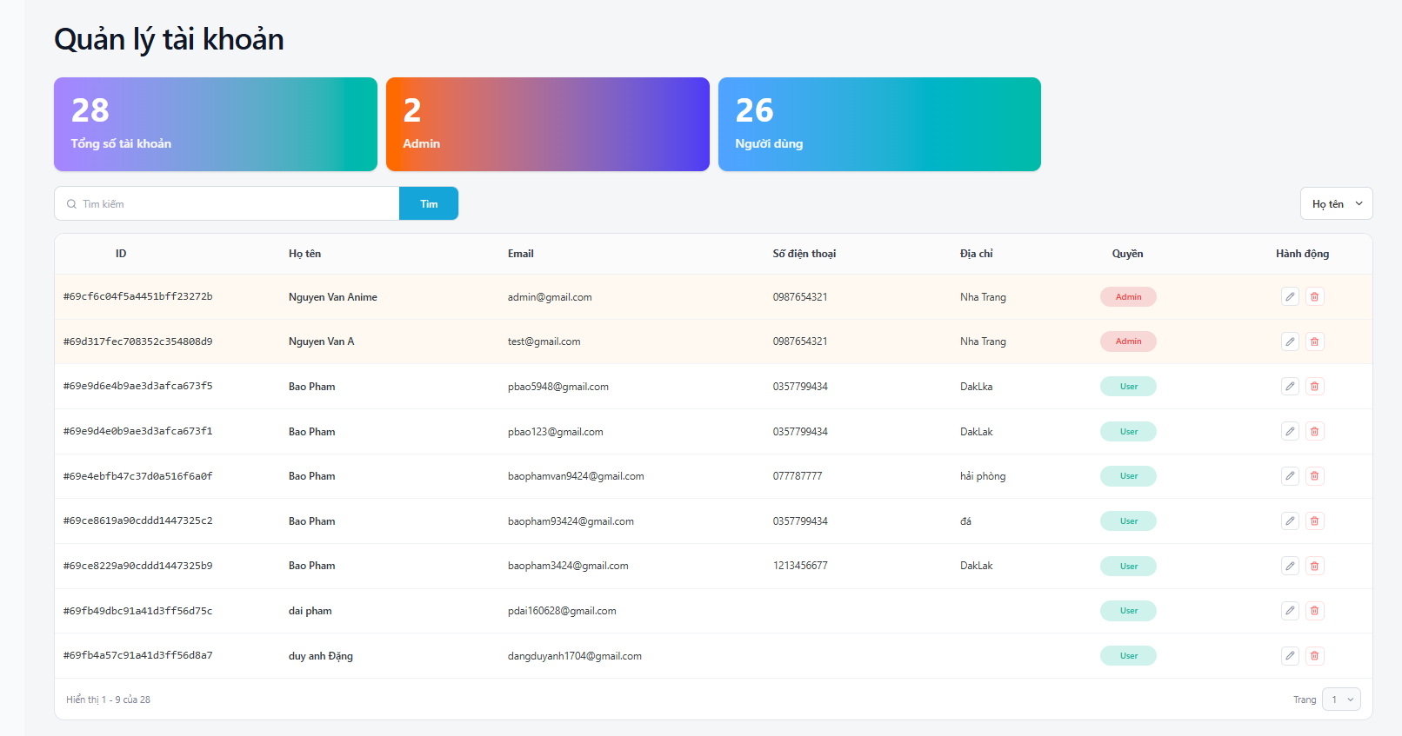

Test Case ID | Mô tả | Hành động | Điều kiện tiên quyết | Kết quả mong đợi | Kết quả thực tế | Kết quả |  |  | Kết quả |  |  | Chú thích
 |  |  |  |  |  | Vòng 1 |  |  | Vòng 2
 |  |  |  |  |  | Trạng thái | Ngày kiểm tra | Người kiểm tra | Trạng thái | Ngày kiểm tra | Người kiểm tra
GUI_SHOW Quản lý tài khoản
GUI-QLTK01 | [Văn bản ,quản lý]Label | Mở bảng quản lý tài khoản | Đăng nhập thành công vào hệ thống | -Label : light -Status : enable | -Label : light -Status : enable | Passed | 2026-04-24 | Trung
GUI-QLTK02 | [Card thống kê]Card | Mở bảng quản lý tài khoản | Đăng nhập thành công vào hệ thống | -Label : light -Status : enable | -Label : light -Status : enable | Passed | 2026-04-24 | Trung
GUI-QLTK03 | [Tìm kiếm tài khoản]Textbox | Mở bảng quản lý tài khoản | Đăng nhập thành công vào hệ thống | -Text color : black -Status : enable | -Text color : black -Status : enable | Passed | 2026-04-24 | Trung
GUI-QLTK04 | [Thanh lọc]Dropdown list | Mở bảng quản lý tài khoản | Đăng nhập thành công vào hệ thống | -Text color : black -Status : enable | -Text color : black -Status : enable | Passed | 2026-04-24 | Trung
GUI-QLTK05 | [Tìm kiếm tài khoản]Button | Mở bảng quản lý tài khoản | Đăng nhập thành công vào hệ thống | -Text color : light -Status : enable -Background : Blue | -Text color : light -Status : enable -Background : Blue | Passed | 2026-04-24 | Trung
GUI-QLTK06 | [ID,Họ tên ,Email,Số điện thoại,địa chỉ ,quyền ,hoạt động] Data Table | Mở bảng quản lý tài khoản | Đăng nhập thành công vào hệ thống | -Text color : black -Status : enable -Background : white | -Text color : black -Status : enable -Background : primary | Passed | 2026-04-24 | Trung
GUI-QLTK07 | [Đổi quyền] Label | Mở bảng quản lý tài khoản | Đăng nhập thành công vào hệ thống | -Text color : light -Status : enable -Background : primary | -Text color : light -Status : enable -Background : primary | Passed | 2026-04-24 | Trung
GUI-QLTK08 | [Chỉnh sữa ] Button | Mở bảng quản lý tài khoản | Đăng nhập thành công vào hệ thống | -Text color : black -Status : enable -Background : white | -Text color : black -Status : enable | Passed | 2026-04-24 | Trung
GUI-QLTK09 | [Xoá] Button | Mở bảng quản lý tài khoản | Đăng nhập thành công vào hệ thống | -Text color : red -Status : enable -Background : white | -Text color : red -Status : enable -Background : white | Passed | 2026-04-24 | Trung
GUI-QLTK10 | [Phân trang] Button | Mở bảng quản lý tài khoản | Đăng nhập thành công vào hệ thống | -Text color : black -Status : enable | -Text color : black -Status : enable | Passed | 2026-04-24 | Trung
FUNCTION_SHOW Quản lý tài khoản
FUNC-QLTK01 | Xác thực trang đang hiển thị | 1. Truy cập vào trang web 2. Đăng nhập tài khoản Admin | Đăng nhập thành công vào hệ thống | Hiển thị trang chủ gồm có: - Tiêu đề "Quản lý tài khoản" - 3 Card thống kê - Trường "Văn bản" - Trường "Quản lý" | Hiển thị trang chủ gồm có: - Tiêu đề "Quản lý tài khoản" - 3 Card thống kê - Trường "Văn bản" - Trường "Quản lý" | Passed | 2026-04-24 | Trung
FUNC-QLTK02 | Xem danh sách các khối của thống kê thành công | 1. Khởi động trang web. 2. Hiển thị trang chủ. 3. Nhấn vào "Quản lý" 4. Nhấn vào "Tài khoản" | Đăng nhập thành công vào hệ thống | Hiển thị ra danh sách các khối của thống kê | Hiển thị ra danh sách các khối của thống kê | Passed | 2026-04-24 | Trung
FUNC-QLTK03 | Kiểm tra không nhập gì vào ô tìm kiếm | 1. Khởi động trang web. 2. Hiển thị trang chủ. 3.Chọn văn bản đến 4. Không nhập gì vào ô tìm kiếm 5.Nhấn vào Button "Tìm" | Đăng nhập thành công vào hệ thống | Hiển thị placeholder" Tìm kiếm" | Hiển thị placeholder" Tìm kiếm" | Passed | 2026-04-24 | Trung
FUNC-QLTK04 | Nhập văn bản đến không tồn tại trong danh sách văn bản đến vào ô tìm kiếm | 1. Khởi động trang web. 2. Hiển thị trang chủ. 3.Chọn văn bản đến 4. Nhập văn bản bất kì không tồn tại trong hệ thống 5.Nhấn vào Button "Tìm" | Đăng nhập thành công vào hệ thống | Bảng bên dưới trống thông tin và không hiện thị gì cả | Bảng bên dưới trống thông tin và không hiện thị gì cả | Passed | 2026-04-24 | Trung
FUNC-QLTK05 | Nhập văn bản đến tồn tại trong danh sách văn bản đến vào ô tìm kiếm | 1. Khởi động trang web. 2. Hiển thị trang chủ. 3.Chọn văn bản đến 4. Nhập văn bản bất kì tồn tại trong hệ thống 5.Nhấn vào Button "Tìm" | Đăng nhập thành công vào hệ thống | Hiển thị danh sách tài khoản khớp với từ khóa tìm kiếm | Hiển thị danh sách tài khoản khớp với từ khóa tìm kiếm | Passed | 2026-04-24 | Trung
FUNC-QLTK06 | Kiểm tra bảng danh sách tài khoản | 1. Khởi động trang web. 2. Hiển thị trang chủ. 3. Nhấn vào "Quản lý" 4. Nhấn vào "Tài khoản" | Đăng nhập thành công vào hệ thống | Hiển thị bảng gồm các cột: ID, Họ tên, Email, Số điện thoại, Địa chỉ, Quyền, Hành động | Hiển thị bảng gồm các cột: ID, Họ tên, Email, Số điện thoại, Địa chỉ, Quyền, Hành động | Passed | 2026-04-24 | Trung
FUNC-QLTK07 | Kiểm tra cột Hành động (Chỉnh sửa) | 1. Khởi động trang web. 2. Vào Quản lý tài khoản 3. Nhấn icon Chỉnh sửa (bút chì) ở một dòng | Đăng nhập thành công vào hệ thống | Chuyển sang trang chỉnh sửa thông tin tài khoản | Chuyển sang trang chỉnh sửa thông tin tài khoản | Passed | 2026-04-24 | Trung
FUNC-QLTK08 | Kiểm tra cột Hành động (Xoá) | 1. Khởi động trang web. 2. Vào Quản lý tài khoản 3. Nhấn icon Xoá (thùng rác) | Đăng nhập thành công vào hệ thống | Hiển thị thông báo xác nhận xoá và xoá thành công sau khi xác nhận | Hiển thị thông báo xác nhận xoá và xoá thành công sau khi xác nhận | Passed | 2026-04-24 | Trung
FUNC-QLTK09 | Kiểm tra phân trang | 1. Khởi động trang web. 2. Vào Quản lý tài khoản | Đăng nhập thành công vào hệ thống | Hiển thị phân trang và có thể chuyển giữa các trang dữ liệu | Hiển thị phân trang và có thể chuyển giữa các trang dữ liệu | Passed | 2026-04-24 | Trung

Cập nhật tài khoản
Project Name | XÂY DỰNG WEBSITE ĐẶT TOUR DU LỊCH TÍCH HỢP HỆ THỐNG GỢI Ý DỰA TRÊN AI
Module Code | Quản lý tài khoản
 | Hoàn thành | Lỗi | Chưa kiểm tra | Bị chặn | Tổng lần kiểm tra
Round 1 | 12 | 0 | 0 | 0 | 12
Round 2 | 12 | 0 | 0 | 0 | 12
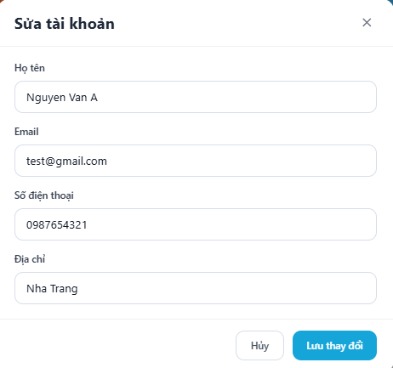

Test Case ID | Mô tả | Hành động | Điều kiện tiên quyết | Kết quả mong đợi | Kết quả thực tế | Kết quả |  |  | Kết quả |  |  | Chú thích
 |  |  |  |  |  | Vòng 1 |  |  | Vòng 2
 |  |  |  |  |  | Trạng thái | Ngày kiểm tra | Người kiểm tra | Trạng thái | Ngày kiểm tra | Người kiểm tra
GUI_SHOW Quản lý tài khoản
GUI-QLSTK01 | [Sửa tài khoản] Modal / Popup | Mở form chỉnh sửa tài khoản | Đăng nhập thành công vào hệ thống | -Label : light -Status : enable | -Label : light -Status : enable | Passed | 2026-04-26 | Hà
GUI-QLSTK02 | [Họ tên] Textbox | Mở form chỉnh sửa tài khoản | Đăng nhập thành công vào hệ thống | -Text color : black -Status : enable | -Label : light -Status : enable | Passed | 2026-04-26 | Hà
GUI-QLSTK03 | [Email] Textbox | Mở form chỉnh sửa tài khoản | Đăng nhập thành công vào hệ thống | -Text color : black -Status : enable | -Text color : black -Status : enable | Passed | 2026-04-26 | Hà
GUI-QLSTK04 | [Số điện thoại] Textbox | Mở form chỉnh sửa tài khoản | Đăng nhập thành công vào hệ thống | -Text color : black -Status : enable | -Text color : black -Status : enable | Passed | 2026-04-26 | Hà
GUI-QLSTK05 | [Địa chỉ] Textbox | Mở form chỉnh sửa tài khoản | Đăng nhập thành công vào hệ thống | -Text color : black -Status : enable | -Text color : light -Status : enable -Background : Blue | Passed | 2026-04-26 | Hà
GUI-QLSTK06 | [Hủy] Button | Mở form chỉnh sửa tài khoản | Đăng nhập thành công vào hệ thống | -Text color : black -Status : enable -Background : white | -Text color : black -Status : enable -Background : primary | Passed | 2026-04-26 | Hà
GUI-QLSTK07 | [Lưu thay đổi] Button | Mở form chỉnh sửa tài khoản | Đăng nhập thành công vào hệ thống | -Text color : light -Status : enable -Background : primary | -Text color : light -Status : enable -Background : primary | Passed | 2026-04-26 | Hà
FUNCTION_SHOW Quản lý tài khoản
FUNC-QLSTK01 | Mở form Sửa tài khoản | 1. Khởi động trang web. 2. Đăng nhập Admin. 3. Vào Quản lý tài khoản. 4. Nhấn icon Chỉnh sửa (bút chì) ở một dòng | Đăng nhập thành công vào hệ thống | Hiển thị popup "Sửa tài khoản" với đầy đủ các trường thông tin | Hiển thị popup "Sửa tài khoản" với đầy đủ các trường thông tin | Passed | 2026-04-26 | Hà
FUNC-QLSTK02 | Hiển thị thông tin tài khoản trong form sửa | 1. Mở form Sửa tài khoản của một tài khoản bất kỳ | Form Sửa tài khoản đã mở | Các trường hiển thị đúng dữ liệu hiện tại: - Họ tên - Email - Số điện thoại - Địa chỉ | Các trường hiển thị đúng dữ liệu hiện tại: - Họ tên - Email - Số điện thoại - Địa chỉ | Passed | 2026-04-26 | Hà
FUNC-QLSTK03 | Chỉnh sửa thông tin và lưu thành công | 1. Mở form Sửa tài khoản. 2. Thay đổi thông tin (Họ tên, SĐT, Địa chỉ...). 3. Nhấn nút "Lưu thay đổi" | Form Sửa tài khoản đã mở | Cập nhật thành công, bảng refresh | Cập nhật thành công, bảng refresh | Failed | 2026-04-26 | Hà | Passed | 2026-04-28 | Luân
FUNC-QLSTK04 | Hủy bỏ chỉnh sửa | 1. Mở form Sửa tài khoản. 2. Thay đổi một số thông tin. 3. Nhấn nút "Hủy" | Form Sửa tài khoản đã mở | Đóng popup, thông tin tài khoản không bị thay đổi | Đóng popup, thông tin tài khoản không bị thay đổi | Passed | 2026-04-26 | Hà
FUNC-QLSTK05 | Kiểm tra validation khi để trống trường bắt buộc | 1. Mở form Sửa tài khoản. 2. Xóa Họ tên hoặc Email. 3. Không nhập lại thông tin 3. Nhấn "Lưu thay đổi" | Form Sửa tài khoản đã mở | Hiển thị thông báo lỗi vui lòng nhập đầy đủ thông tin | Hiển thị thông báo lỗi vui lòng nhập đầy đủ thông tin | Passed | 2026-04-26 | Hà

Danh sách khuyến mãi
Project Name | XÂY DỰNG WEBSITE ĐẶT TOUR DU LỊCH TÍCH HỢP HỆ THỐNG GỢI Ý DỰA TRÊN AI
Module Code | Quản lý khuyến mãi
 | Hoàn thành | Lỗi | Chưa kiểm tra | Bị chặn | Tổng lần kiểm tra
Round 1 | 9 | 10 | 0 | 0 | 19
Round 2 | 0 | 10 | 0 | 0 | 10
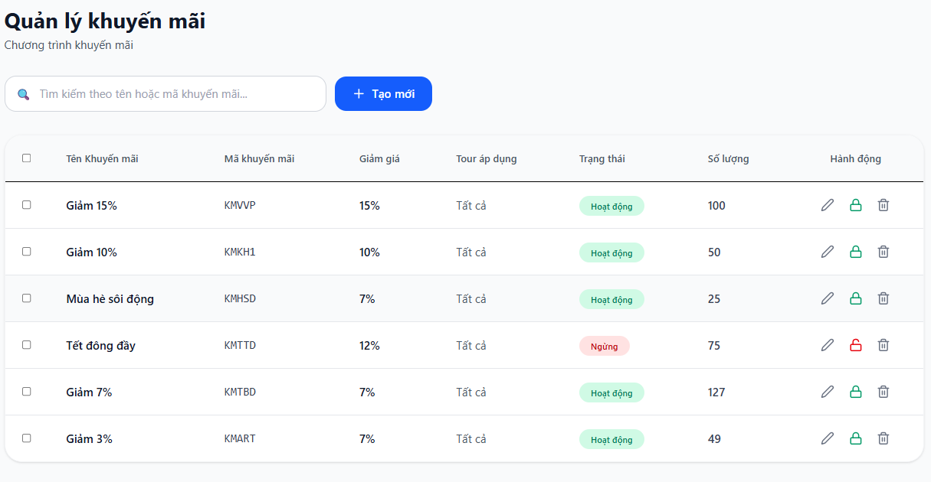

Test Case ID | Mô tả | Hành động | Điều kiện tiên quyết | Kết quả mong đợi | Kết quả thực tế | Kết quả |  |  | Kết quả |  |  | Chú thích
 |  |  |  |  |  | Vòng 1 |  |  | Vòng 2
 |  |  |  |  |  | Trạng thái | Ngày kiểm tra | Người kiểm tra | Trạng thái | Ngày kiểm tra | Người kiểm tra
GUI_SHOW Quản lý tài khoản
GUI-QLKM01 | [Văn bản, quản lý]Label | Mở bản quản lý khuyến mãi | Đăng nhập thành công vào hệ thống | -Label : black -Status : enable | -Label : black -Status : enable | Passed | 2026-04-28 | Luân
GUI-QLKM02 | [Tiêu đề trang “Quản lý khuyến mãi”]Label | Mở bản quản lý khuyến mãi | Đăng nhập thành công vào hệ thống | -Label : black -Status : enable | -Label : black -Status : enable | Passed | 2026-04-28 | Luân
GUI-QLKM03 | [Ô tìm kiếm]Textbox | Mở bản quản lý khuyến mãi | Đăng nhập thành công vào hệ thống | -Label : black -Status : enable | -Label : black -Status : enable | Passed | 2026-04-28 | Luân
GUI-QLKM04 | [Nút “+ Tạo mới”] Button | Mở bản quản lý khuyến mãi | Đăng nhập thành công vào hệ thống | -Text color : light -Status : enable -Background : primary | -Text color : light -Status : enable -Background : primary | Passed | 2026-04-28 | Luân
GUI-QLKM05 | [Bảng khuyến mãi]Data Table | Mở bản quản lý khuyến mãi | Đăng nhập thành công vào hệ thống | -Text color : black -Status : enable | -Text color : black -Status : enable | Passed | 2026-04-28 | Luân
GUI-QLKM06 | [Trạng thái khuyến mãi ]Label | Mở bản quản lý khuyến mãi | Đăng nhập thành công vào hệ thống | -Label : black -Status : enable | -Label : black -Status : enable | Passed | 2026-04-28 | Luân
GUI-QLKM07 | [Chỉnh sữa]IconButton | Mở bản quản lý khuyến mãi | Đăng nhập thành công vào hệ thống | -Text color : light -Status : enable -Background : white | -Text color : light -Status : enable -Background : white | Passed | 2026-04-28 | Luân
GUI-QLKM08 | [Khoá ,Mở khuyến mãi]IconButton | Mở bản quản lý khuyến mãi | Đăng nhập thành công vào hệ thống | -Text color : light -Status : enable -Background : primary | -Text color : light -Status : enable -Background : primary | Passed | 2026-04-28 | Luân
GUI-QLKM09 | [Xoá]IconButton | Mở bản quản lý khuyến mãi | Đăng nhập thành công vào hệ thống | -Text color : light -Status : enable -Background : white | -Text color : light -Status : enable -Background : white | Passed | 2026-04-28 | Luân
FUNCTION_SHOW Quản lý tài khoản
FUNC-QLKM01 | Xác thực trang Quản lý khuyến mãi | 1. Truy cập trang web 2. Đăng nhập Admin 3. Chọn menu Quản lý khuyến mãi | Đăng nhập thành công vào hệ thống | Hiển thị tiêu đề “Quản lý khuyến mãi” và nút “+ Tạo mới” | Hệ thống hiển thị trang trắng | Failed | 2026-04-28 | Luân | Failed | 2026-04-30 | Hà
FUNC-QLKM02 | Kiểm tra chức năng tìm kiếm nhập từ khoá có trong hệ thống | 1. Vào Quản lý khuyến mãi 2. Nhập từ khóa vào ô tìm kiếm 3. Nhấn Enter | Đăng nhập thành công vào hệ thống | Hiển thị danh sách khuyến mãi khớp với từ khóa tìm kiếm | Hệ thống hiển thị trang trắng | Failed | 2026-04-28 | Luân | Failed | 2026-04-30 | Hà
FUNC-QLKM03 | Kiểm tra chức năng tìm kiếm nhập từ khoá không có trong hệ thống | 1. Vào Quản lý khuyến mãi 2. Nhập từ khóa vào ô tìm kiếm 3. Nhấn Enter | Đăng nhập thành công vào hệ thống | Không hiển thị danh sách khuyến mãi khớp với từ khóa tìm kiếm | Hệ thống hiển thị trang trắng | Failed | 2026-04-28 | Luân | Failed | 2026-04-30 | Hà
FUNC-QLKM04 | Kiểm tra chức năng tìm kiếm không nhập khoá không có trong hệ thống | 1. Vào Quản lý khuyến mãi 2. Không nhập từ khóa vào ô tìm kiếm 3. Nhấn Enter | Đăng nhập thành công vào hệ thống | Không hiển thị danh sách khuyến mãi khớp với từ khóa tìm kiếm | Hệ thống hiển thị trang trắng | Failed | 2026-04-28 | Luân | Failed | 2026-04-30 | Hà
FUNC-QLKM05 | Kiểm tra nút Tạo mới | 1. Vào Quản lý khuyến mãi 2. Nhấn nút “+ Tạo mới” | Đăng nhập thành công vào hệ thống | Mở form tạo chương trình khuyến mãi mới | Hệ thống hiển thị trang trắng | Failed | 2026-04-28 | Luân | Failed | 2026-04-30 | Hà
FUNC-QLKM06 | Hiển thị bảng danh sách khuyến mãi | 1. Vào trang Quản lý khuyến mãi | Đăng nhập thành công vào hệ thống | Hiển thị đầy đủ 7 cột: Tên, Mã, Giảm giá, Tour áp dụng, Trạng thái, Số lượng, Hành động | Hệ thống hiển thị trang trắng | Failed | 2026-04-28 | Luân | Failed | 2026-04-30 | Hà
FUNC-QLKM07 | Kiểm tra hiển thị Trạng thái | 1. Vào Quản lý khuyến mãi | Đăng nhập thành công vào hệ thống | Hiển thị badge “Hoạt động” (xanh) và “Ngừng” (đỏ) đúng từng dòng | Hệ thống hiển thị trang trắng | Failed | 2026-04-28 | Luân | Failed | 2026-04-30 | Hà
FUNC-QLKM08 | Kiểm tra hành động Chỉnh sửa | 1. Vào Quản lý khuyến mãi 2. Nhấn icon bút chì ở một dòng | Đăng nhập thành công vào hệ thống | Mở form chỉnh sửa thông tin khuyến mãi | Hệ thống hiển thị trang trắng | Failed | 2026-04-28 | Luân | Failed | 2026-04-30 | Hà
FUNC-QLKM09 | Kiểm tra hành động Khóa / Mở khóa | 1. Vào Quản lý khuyến mãi 2. Nhấn icon khóa hoặc mở khóa | Đăng nhập thành công vào hệ thống | Thay đổi trạng thái từ Hoạt động ↔ Ngừng | Hệ thống hiển thị trang trắng | Failed | 2026-04-28 | Luân | Failed | 2026-04-30 | Hà
FUNC-QLKM10 | Kiểm tra hành động Xóa | 1. Vào Quản lý khuyến mãi 2. Nhấn icon thùng rác 3. Xác nhận xóa | Đăng nhập thành công vào hệ thống | Hiển thị thông báo xác nhận và xóa thành công | Hệ thống hiển thị trang trắng | Failed | 2026-04-28 | Luân | Failed | 2026-04-30 | Hà

Thêm khuyến mãi
Project Name | XÂY DỰNG WEBSITE ĐẶT TOUR DU LỊCH TÍCH HỢP HỆ THỐNG GỢI Ý DỰA TRÊN AI
Module Code | Quản lý khuyến mãi
 | Hoàn thành | Lỗi | Chưa kiểm tra | Bị chặn | Tổng lần kiểm tra
Round 1 | 10 | 7 | 0 | 0 | 17
Round 2 | 0 | 7 | 0 | 0 | 17
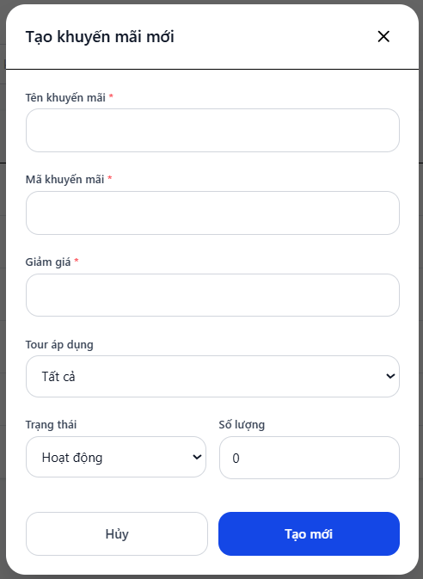

Test Case ID | Mô tả | Hành động | Điều kiện tiên quyết | Kết quả mong đợi | Kết quả thực tế | Kết quả |  |  | Kết quả |  |  | Chú thích
 |  |  |  |  |  | Vòng 1 |  |  | Vòng 2
 |  |  |  |  |  | Trạng thái | Ngày kiểm tra | Người kiểm tra | Trạng thái | Ngày kiểm tra | Người kiểm tra
GUI_SHOW Quản lý tài khoản
GUI-TKM01 | [Modal Tạo khuyến mãi mới] Title | Mở form tạo khuyến mãi | Đăng nhập thành công vào hệ thống | -Label : black -Status : enable | -Label : black -Status : enable | Passed | 2026-04-28 | Luân
GUI-TKM02 | [Tên khuyến mãi] Textbox | Mở form tạo khuyến mãi | Đăng nhập thành công vào hệ thống | -Text color : light -Status : enable -Background : white | -Text color : light -Status : enable -Background : white | Passed | 2026-04-28 | Luân
GUI-TKM03 | [Mã khuyến mãi] Textbox | Mở form tạo khuyến mãi | Đăng nhập thành công vào hệ thống | -Text color : black -Status : enable -Background : white | -Text color : black -Status : enable -Background : white | Passed | 2026-04-28 | Luân
GUI-TKM04 | [Giảm giá] Textbox | Mở form tạo khuyến mãi | Đăng nhập thành công vào hệ thống | -Text color : black -Status : enable -Background : white | -Text color : black -Status : enable -Background : white | Passed | 2026-04-28 | Luân
GUI-TKM05 | [Tour áp dụng] Dropdown list | Mở form tạo khuyến mãi | Đăng nhập thành công vào hệ thống | -Text color : black -Status : enable -Background : white | -Text color : black -Status : enable -Background : white | Passed | 2026-04-28 | Luân
GUI-TKM06 | [Trạng thái] Dropdown list | Mở form tạo khuyến mãi | Đăng nhập thành công vào hệ thống | -Text color : black -Status : enable -Background : white | -Text color : black -Status : enable -Background : white | Passed | 2026-04-28 | Luân
GUI-TKM07 | [Số lượng] Textbox | Mở form tạo khuyến mãi | Đăng nhập thành công vào hệ thống | -Text color : black -Status : enable -Background : white | -Text color : black -Status : enable -Background : white | Passed | 2026-04-28 | Luân
GUI-TKM08 | [Hủy] Button | Nhấn nút Hủy | Form tạo khuyến mãi đang mở | -Text color : black -Status : enable -Background : white | -Text color : black -Status : enable -Background : white | Passed | 2026-04-28 | Luân
GUI-TKM09 | [Tạo mới] Button | Nhấn nút Tạo mới | Đã nhập đầy đủ thông tin hợp lệ | -Text color : white -Status : enable -Background : primary | -Text color : white -Status : enable -Background : primary | Passed | 2026-04-28 | Luân
GUI-TKM10 | [Icon X] Close button | Nhấn icon X | Form tạo khuyến mãi đang mở | -Text color : black -Status : enable -Background : white | -Text color : black -Status : enable -Background : white | Passed | 2026-04-28 | Luân
FUNCTION_SHOW Quản lý tài khoản
FUNC-TKM01 | Mở form Tạo khuyến mãi | 1. Vào Quản lý khuyến mãi 2. Nhấn nút “Tạo mới” | Đăng nhập thành công vào hệ thống | Hiển thị popup “Tạo khuyến mãi mới” với đầy đủ thông tin | Hệ thống hiển thị trang trắng | Failed | 2026-04-28 | Luân | Failed | 2026-04-30 | Hà
FUNC-TKM02 | Hiển thị dữ liệu mặc định trong form | 1. Mở form Tạo khuyến mãi | Form Tạo khuyến mãi đã mở | Các trường hiển thị đúng dữ liệu mặc định | Hệ thống hiển thị trang trắng | Failed | 2026-04-28 | Luân | Failed | 2026-04-30 | Hà
FUNC-TKM03 | Tạo khuyến mãi thành công | 1. Mở form Tạo khuyến mãi 2. Nhập đầy đủ thông tin hợp lệ 3. Nhấn “Tạo mới” | Form Tạo khuyến mãi đã mở | Tạo khuyến mãi thành công, đóng popup, dữ liệu bảng được refresh | Hệ thống hiển thị trang trắng | Failed | 2026-04-28 | Luân | Failed | 2026-04-30 | Hà
FUNC-TKM04 | Không cho tạo khi thiếu dữ liệu | 1. Mở form Tạo khuyến mãi 2. Để trống các trường bắt buộc 3. Nhấn “Tạo mới” | Form Tạo khuyến mãi đã mở | Hiển thị thông báo lỗi, không tạo dữ liệu | Hệ thống hiển thị trang trắng | Failed | 2026-04-28 | Luân | Failed | 2026-04-30 | Hà
FUNC-TKM05 | Hủy tạo khuyến mãi | 1. Mở form Tạo khuyến mãi 2. Nhập một số thông tin 3. Nhấn “Hủy” | Form Tạo khuyến mãi đã mở | Đóng popup, dữ liệu không được lưu | Hệ thống hiển thị trang trắng | Failed | 2026-04-28 | Luân | Failed | 2026-04-30 | Hà
FUNC-TKM06 | Đóng form bằng nút X | 1. Mở form Tạo khuyến mãi 2. Nhấn nút X góc trên | Form Tạo khuyến mãi đã mở | Đóng popup, dữ liệu không được lưu | Hệ thống hiển thị trang trắng | Failed | 2026-04-28 | Luân | Failed | 2026-04-30 | Hà
FUNC-TKM07 | Kiểm tra số lượng âm | 1. Mở form Tạo khuyến mãi 2. Nhập số lượng âm 3. Nhấn “Tạo mới” | Form Tạo khuyến mãi đã mở | Hiển thị lỗi dữ liệu không hợp lệ | Hệ thống hiển thị trang trắng | Failed | 2026-04-28 | Luân | Failed | 2026-04-30 | Hà

Cập nhật khuyến mãi
Project Name | XÂY DỰNG WEBSITE ĐẶT TOUR DU LỊCH TÍCH HỢP HỆ THỐNG GỢI Ý DỰA TRÊN AI
Module Code | Quản lý khuyến mãi
 | Hoàn thành | Lỗi | Chưa kiểm tra | Bị chặn | Tổng lần kiểm tra
Round 1 | 9 | 6 | 0 | 0 | 15
Round 2 | 6 | 6 | 0 | 0 | 6
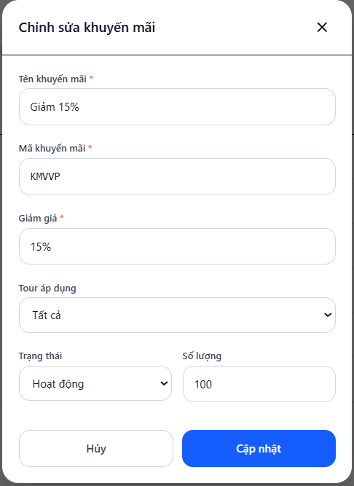

Test Case ID | Mô tả | Hành động | Điều kiện tiên quyết | Kết quả mong đợi | Kết quả thực tế | Kết quả |  |  | Kết quả |  |  | Chú thích
 |  |  |  |  |  | Vòng 1 |  |  | Vòng 2
 |  |  |  |  |  | Trạng thái | Ngày kiểm tra | Người kiểm tra | Trạng thái | Ngày kiểm tra | Người kiểm tra
GUI_SHOW Quản lý tài khoản
GUI-QLKM1 | [Chỉnh sửa khuyến mãi] Modal / Title | Mở form chỉnh sửa Khuyến mãi | Đăng nhập thành công vào hệ thống | -Label : black -Status : enable | -Label : black -Status : enable | Passed | 2026-04-28 | Luân
GUI-QLKM2 | [Tên khuyến mãi] Textbox | Mở form chỉnh sửa Khuyến mãi | Đăng nhập thành công vào hệ thống | -Text color : black -Status : enable | -Text color : black -Status : enable | Passed | 2026-04-28 | Luân
GUI-QLKM3 | [Mã khuyến mãi] Textbox | Mở form chỉnh sửa Khuyến mãi | Đăng nhập thành công vào hệ thống | -Text color : black -Status : enable | -Text color : black -Status : enable | Passed | 2026-04-28 | Luân
GUI-QLKM4 | [Giảm giá] Textbox | Mở form chỉnh sửa Khuyến mãi | Đăng nhập thành công vào hệ thống | -Text color : black -Status : enable | -Text color : black -Status : enable | Passed | 2026-04-28 | Luân
GUI-QLKM5 | [Tour áp dụng] Dropdown list | Mở form chỉnh sửa Khuyến mãi | Đăng nhập thành công vào hệ thống | -Text color : black -Status : enable | -Text color : black -Status : enable | Passed | 2026-04-28 | Luân
GUI-QLKM6 | [Trạng thái] Dropdown list | Mở form chỉnh sửa Khuyến mãi | Đăng nhập thành công vào hệ thống | -Text color : black -Status : enable | -Text color : black -Status : enable | Passed | 2026-04-28 | Luân
GUI-QLKM7 | [Số lượng] Textbox | Mở form chỉnh sửa Khuyến mãi | Đăng nhập thành công vào hệ thống | -Text color : black -Status : enable | -Text color : black -Status : enable | Passed | 2026-04-28 | Luân
GUI-QLKM8 | [Hủy] Button | Mở form chỉnh sửa Khuyến mãi | Đăng nhập thành công vào hệ thống | -Text color : black -Status : enable | -Text color : black -Status : enable | Passed | 2026-04-28 | Luân
GUI-QLKM9 | [Cập nhật] Button | Mở form chỉnh sửa Khuyến mãi | Đăng nhập thành công vào hệ thống | -Text color : light -Status : enable -Background : primary | -Text color : light -Status : enable -Background : primary | Passed | 2026-04-28 | Luân
FUNCTION_SHOW Quản lý tài khoản
FUNC-QLKM01 | Mở form Chỉnh sửa khuyến mãi | 1. Vào Quản lý khuyến mãi 2. Nhấn icon chỉnh sửa (bút chì) ở một dòng | Đăng nhập thành công vào hệ thống | Hiển thị popup “Chỉnh sửa khuyến mãi” với đầy đủ thông tin | Hệ thống hiển thị trang trắng | Failed | 2026-04-28 | Luân | Failed | 2026-04-30 | Hà
FUNC-QLKM02 | Hiển thị thông tin hiện tại | 1. Mở form Chỉnh sửa khuyến mãi | Form đã mở | Tất cả các trường hiển thị đúng dữ liệu hiện tại của khuyến mãi | Hệ thống hiển thị trang trắng | Failed | 2026-04-28 | Luân | Failed | 2026-04-30 | Hà
FUNC-QLKM03 | Chỉnh sửa thông tin và cập nhật thành công | 1. Mở form Chỉnh sửa 2. Thay đổi Tên, Giảm giá, Trạng thái... 3. Nhấn “Cập nhật” | Form đã mở | Cập nhật thành công, đóng popup, bảng danh sách được refresh | Hệ thống hiển thị trang trắng | Failed | 2026-04-28 | Luân | Failed | 2026-04-30 | Hà
FUNC-QLKM04 | Hủy chỉnh sửa | 1. Mở form Chỉnh sửa 2. Thay đổi thông tin 3. Nhấn “Hủy” | Form đã mở | Đóng popup, thông tin không bị thay đổi | Hệ thống hiển thị trang trắng | Failed | 2026-04-28 | Luân | Failed | 2026-04-30 | Hà
FUNC-QLKM05 | Kiểm tra validation bắt buộc | 1. Mở form Chỉnh sửa 2. Xóa Tên khuyến mãi hoặc Giảm giá 3. Nhấn “Cập nhật” | Form đã mở | Hiển thị thông báo lỗi bắt buộc | Hệ thống hiển thị trang trắng | Failed | 2026-04-28 | Luân | Failed | 2026-04-30 | Hà
FUNC-QLKM06 | Kiểm tra thay đổi trạng thái | 1. Mở form Chỉnh sửa 2. Đổi Trạng thái từ Hoạt động sang Ngừng 3. Nhấn Cập nhật | Form đã mở | Trạng thái được cập nhật đúng trong bảng | Hệ thống hiển thị trang trắng | Failed | 2026-04-28 | Luân | Failed | 2026-04-30 | Hà

